cinematica
CINEMATICA ROBOT ANTROPOMORFO
 |  |  |  |  |  | Piano verticale x - y (vista di lato); la z individua la posizione sul piano orizzontale
INVERSA |  |  |  |  |  |  |  |  |  | DIRETTA
z
Sono note le lunghezze dei link, |  |  |  |  |  |  |  |  |  | Noti gli angoli dei giunti si ricava
la posizione P(y,z) e angolo y |  |  |  |  |  |  |  |  |  | la posizione finale P

Si ricavano gli angoli b, a, g |  |  |  |  |  |  |  |  |  | a = | 8.61 | °
 |  |  |  |  |  |  |  |  |  | b = | -25.8 | °
BASE | 30 | cm | yp | 40 | cm |  |  |  |  | g = | -72.8 | °
L1 | 25 | cm | zp | 13 | cm |  |  |  |  | y= | -90.0 | °
L2 | 16 | cm | y | -90 | °
L3 | 16 | cm
 |  |  |  |  |  |  |  |  |  | G | Y | Z
Quote relative al giunto 0 |  |  |  |  |  |  |  |  |  | B | 0.0 | 0.0
zp rel. = | -17 | cm | b = | -25.8 | ° |  |  |  |  | 0 | 0.0 | 30.0
y2 = | 40 | cm | a = | 8.61 | ° |  |  |  |  | 1 | 24.7 | 33.7
z2 = | -1 | cm | g = | -72.8 | ° |  |  |  |  | 2 | 40.0 | 29.0
 |  |  |  |  |  |  |  |  |  | P | 40.0 | 13.0
G | Y | Z
B | 0.0 | 0.0
0 | 0.0 | 30.0 |  |  |  |  |  |  |  | Giunti
1 | 24.7 | 33.7 |  |  |  |  |  |  |  | 0 waist (vita)
2 | 40.0 | 29.0 |  |  |  |  |  |  |  | 1 shoulder (spalla)
y
P | 40.0 | 13.0 |  |  |  |  |  |  |  | 2 elbow (gomito)
 |  |  |  |  |  |  |  |  |  | P wrist (polso)
 |  |  |  |  |  |  |  |  |  | flange (flangia)
x

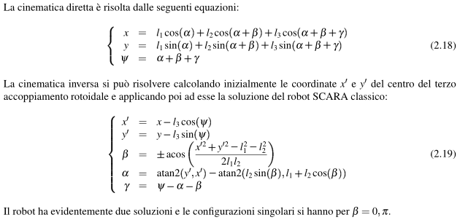

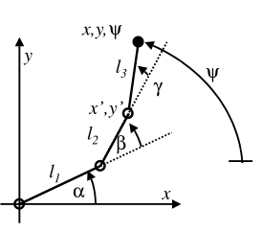

ESEMPIO ANGOLI

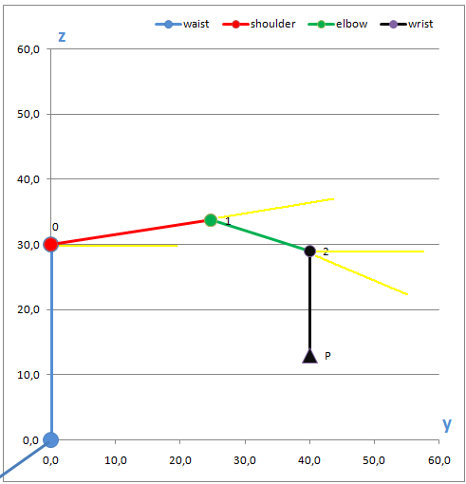
α
β
γ
ψ

 |  |  |  |  |  |  | yp = | 40 | cm
 |  |  |  |  |  |  | zp = | 13 | cm
 |  |  |  |  |  |  | y = | -90 | °

 |  |  |  |  |  |  | b = | -25.8 | °
 |  |  |  |  |  |  | a = | 8.61 | °
 |  |  |  |  |  |  | g = | -72.8 | °

dimensioni
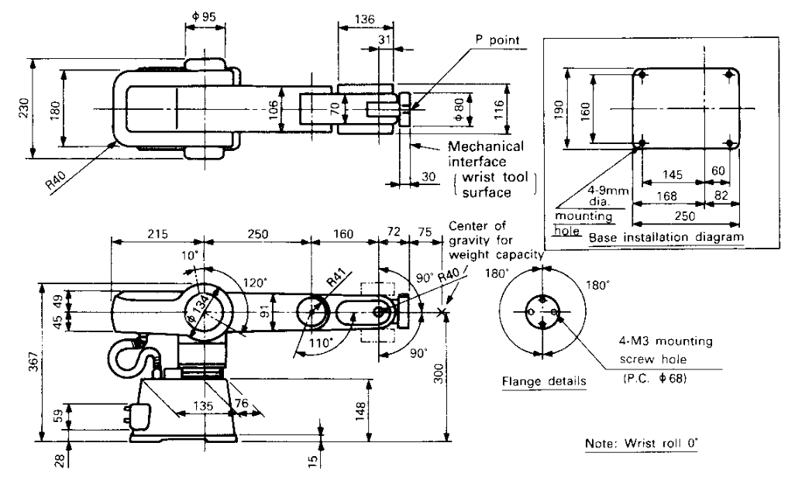

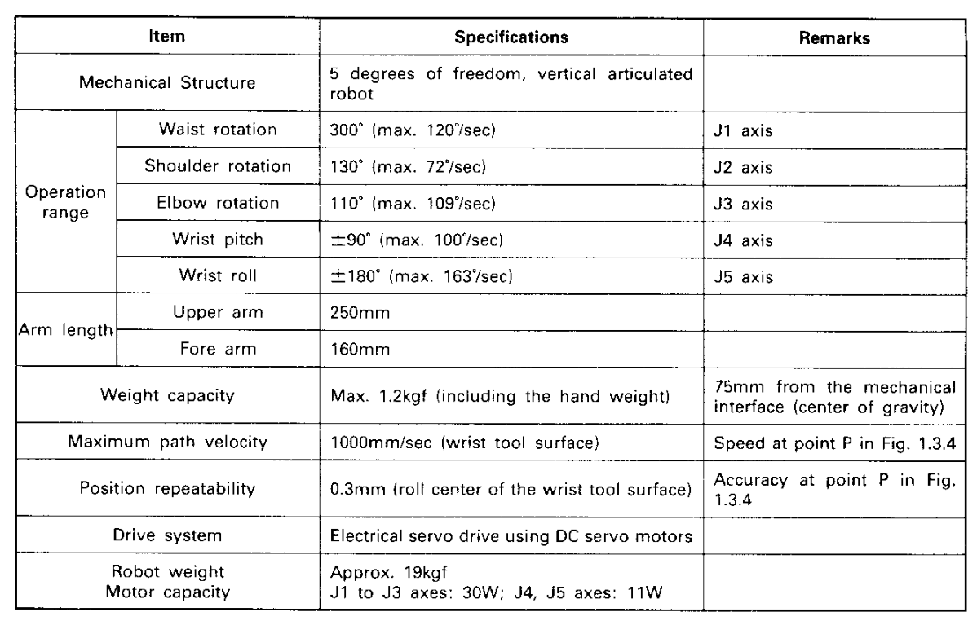

definizioni
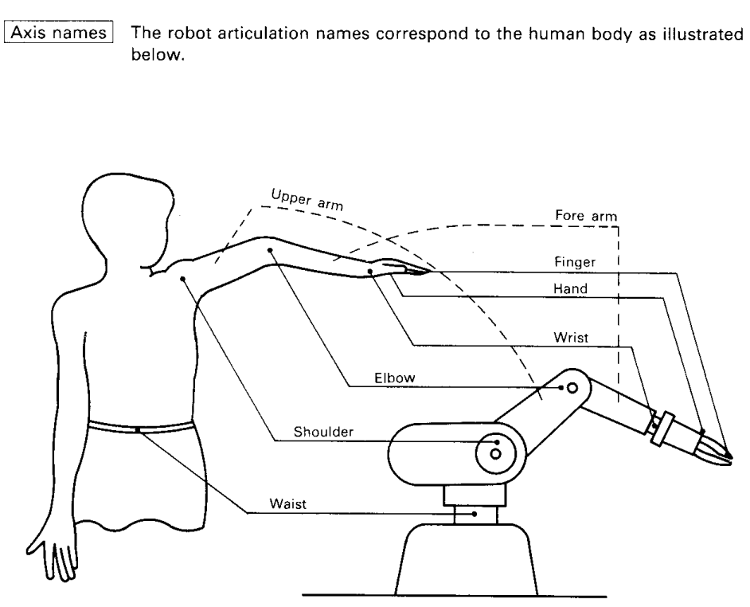

Giunti
waist (vita)
shoulder (spalla)
elbow (gomito)
wrist (polso)
flange (flangia)

MJ
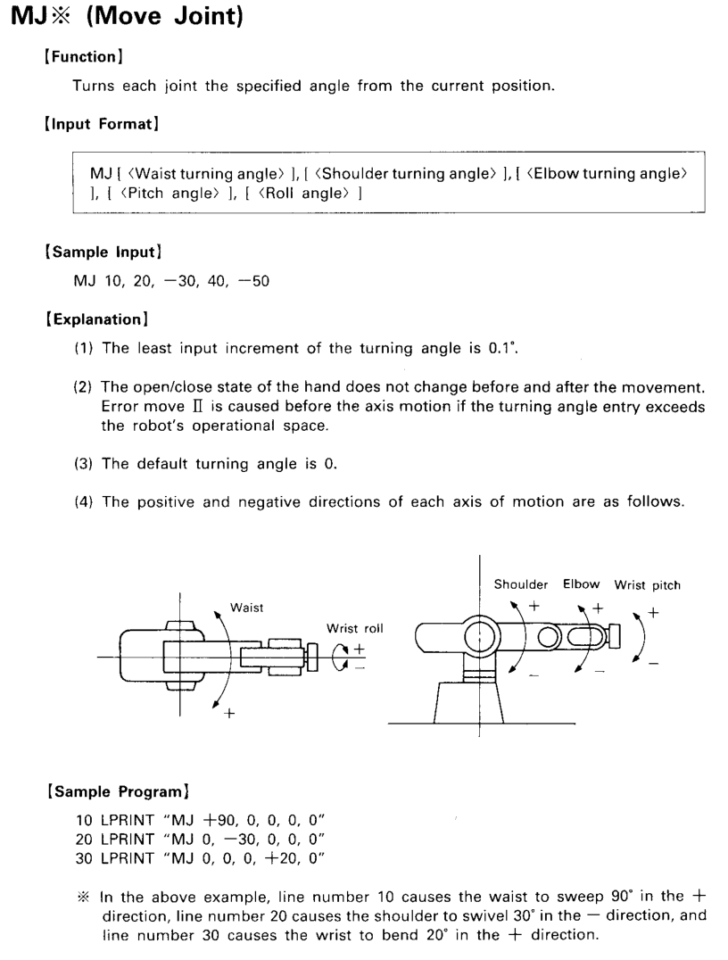
MOVE JOINT
MJ B, S, E, P, R
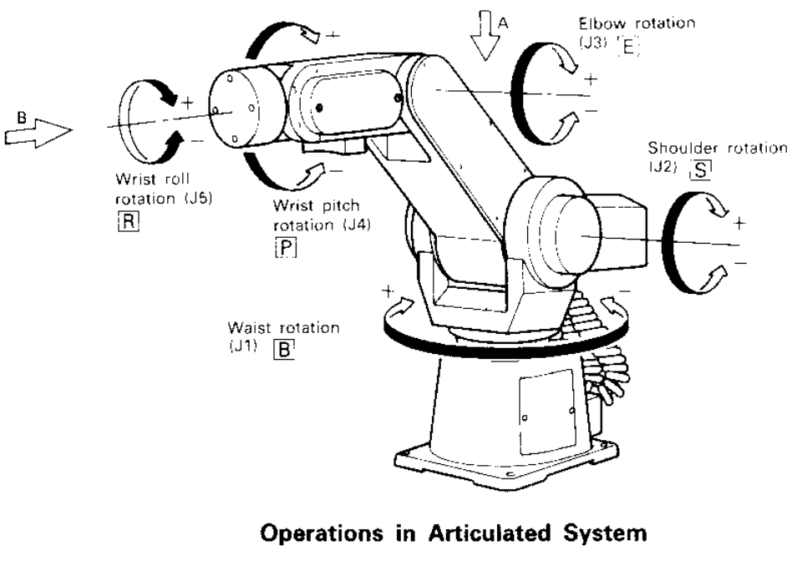

MP
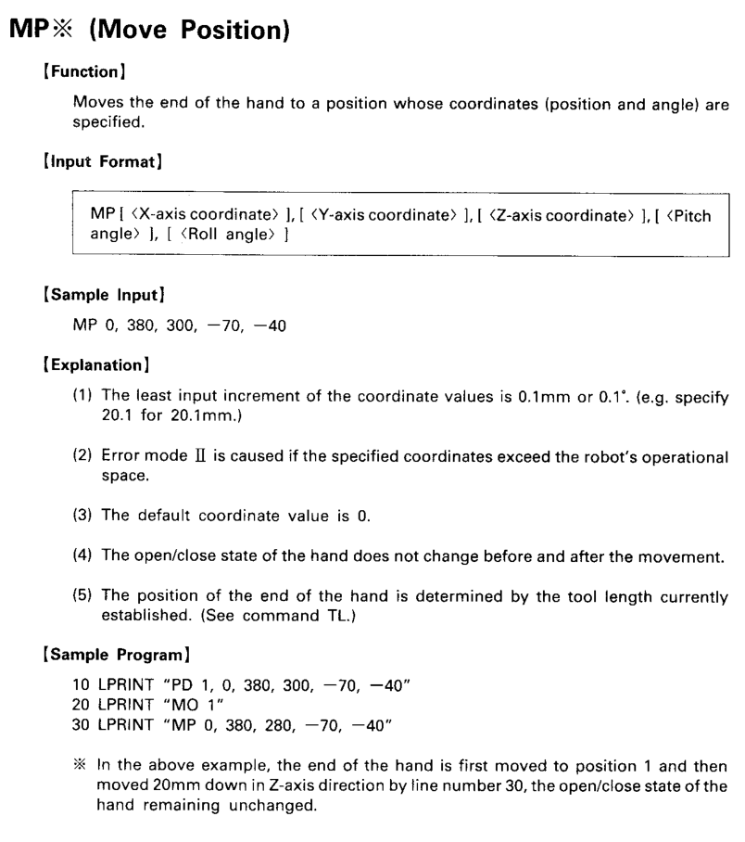
MOVE POSITION
MP x, y, z, P, R
